Ejercicio 1
Nombre | Tipo de dato | Descripción | Categoría
COMBUSTIBLE_POR_DIA | Entero | La cantidad de combustible que se necesita por cada dia de viaje | Constante
RESERVA_COMBUSTIBLE | Entero | La cantidad de combustible extra que debería haber después del viaje | Constante
OXIGENO_POR_TRIPULANTE_DIA | Entero | La cantidad de unidades de oxigeno necesarias para un tripulante por dia | Constante
RESERVA_OXIGENO | Entero | Las 5 unidades de oxigeno extras de emergencia | Constante
ENERGIA_POR_DIA | Entero | La cantidad de unidades de energia que consume la nave por dia | Constante
RESERVA_ENERGIA | Entero | Las 10 unidades de energía para las operaciones de exploración | Constante
RESERVA_PROVISIONES | Entero | Las 3 proviciones extras de emergencia | Constante
mision | cadena caracteres | Nombre de la misión. | Entrada/Salida
tripulantes | Entero | Cantidad de tripulantes de la misión. | Entrada/Salida
dias | Entero | Días estimados para llegar al destino. | Entrada/Salida
combustible_ida | Entero | Combustible necesario para llegar al destino | Salida
combustible_regreso | Entero | Combustible necesario para regresar | Salida
reserva_combustible | Entero | Reserva fija de combustible para emergencias | Salida
combustible_total | Entero | Combustible total requerido | Salida
oxigeno | Entero | Oxígeno requerido | Salida
energia | Entero | Energía requerida | Salida
provisiones | Entero | Provisiones requeridas | Salida

ID | Ejercicio | Escenario | Datos de entrada | Resultado esperado | Resultado obtenido | Estado | Captura
CP-01 | Ejercicio 1 | Misión estándar con 3 tripulantes y 5 días | Nombre de la misión: Explorador 1 Cantidad de tripulantes: 3 Dias: 5 | Misión: Explorador 1 Tripulantes: 3 Duración estimada hasta el destino: 5 días Combustible para llegar: 40 unidades Combustible para regresar: 40 unidades Reserva de combustible: 10 unidades Combustible total requerido: 90 unidades Oxígeno requerido: 35 unidades Energía requerida: 35 unidades Provisiones requeridas: 18 unidades | Igual al esperado | Aprobado | 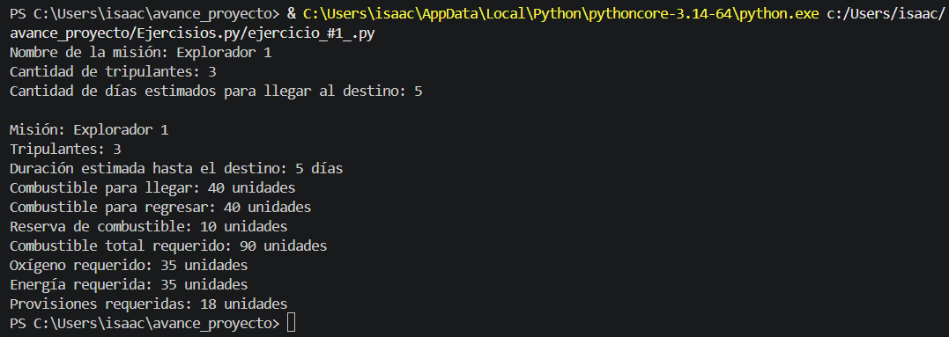
CP-02 | Ejercicio 1 | Prueba con un valor bajo: 1 tripulante y 2 día | Nombre de la misión: Segunda Misión Cantidad de tripulantes: 1 Dias: 2 | Misión: Segunda Mision Tripulantes: 1 Duración estimada hasta el destino: 2 días Combustible para llegar: 16 unidades Combustible para regresar: 16 unidades Reserva de combustible: 10 unidades Combustible total requerido: 42 unidades Oxígeno requerido: 9 unidades Energía requerida: 20 unidades Provisiones requeridas: 5 unidades | Igual al esperado | Aprobado | 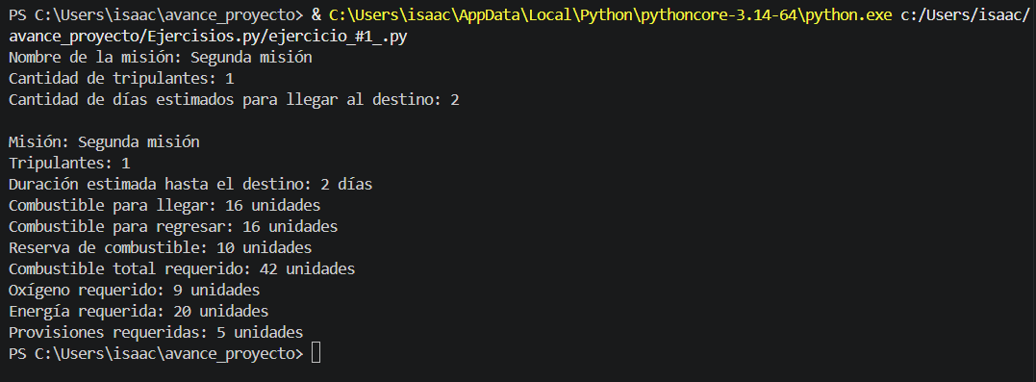
CP-03 | Ejercicio 1 | Caso de prueba inicial de fórmula de combustible_regreso | Nombre de la misión: Mision de escaneo Cantidad de tripulantes: 1 Dias: 1 | Misión: Mision de escaneo Tripulantes: 1 Duración estimada hasta el destino: 1 días Combustible para llegar: 8 unidades Combustible para regresar: 8 unidades Reserva de combustible: 10 unidades Combustible total requerido: 26 unidades Oxígeno requerido: 7 unidades Energía requerida: 15 unidades Provisiones requeridas: 4 unidades | No se suma el combustible de regreso en la primera versión y combustible_total dio 18 en lugar de 26. | Fallido | 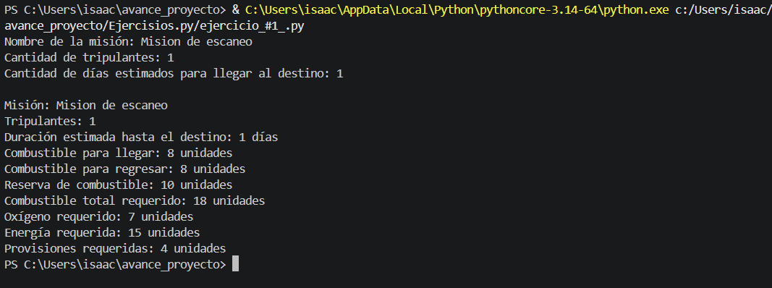

Ejercicio 2
Nombre | Tipo de dato | Descripción | Categoría
RESERVA_COMBUSTIBLE | Entero | La cantidad de combustible extra que debería haber después del viaje | Constante/Salida
disponible | Entero | Combustible disponible en la nave. | Entrada/Salida
combustible_ida | Entero | Combustible requerido para llegar al destino. | Entrada/Salida
combustible_regreso | Entero | Combustible requerido para regresar. | Entrada/Salida
reserva | Entero | Reserva de emergencia fija | Entrada/Salida
total_requerido | Entero | Combustible total requerido | Entrada/Salida
adicional | Entero | Combustible que sobra tras cubrir la misión. | Entrada/Salida

ID | Ejercicio | Escenario | Datos de entrada | Resultado esperado | Resultado obtenido | Estado | Capturas
CP-04 | Ejercicio 2 | Misión estándar con combustible suficiente y sobrante | combustible_disponible=100 combustible_ida=40 combustible_regreso=40 | combustible_total=100 combustible_adicional=10 no muestra advertencia | Igual al esperado | Aprobado | 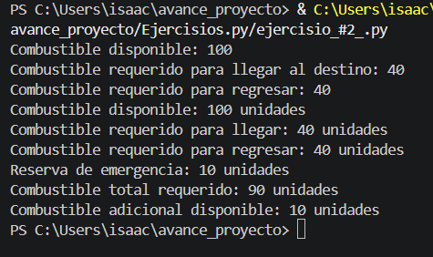
CP-05 | Ejercicio 2 | Caso límite | combustible_disponible=90 combustible_ida=40 combustible_regreso=40 | combustible_total=90 combustible_adicional=0 muestra advertencia | Igual al esperado | Aprobado | 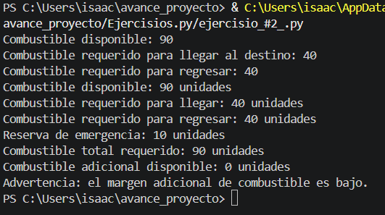
CP-06 | Ejercicio 2 | Caso de prueba inicial de la fórmula de total_requerido | combustible_disponible=30 combustible_ida=8 combustible_regreso=8 | combustible_total=30 combustible_adicional=4 muestra advertencia | No se suma el combustible de regreso en total_requerido, que dio 18 en lugar de 26. Por eso adicional dio 12 en lugar de 4. | Fallido | 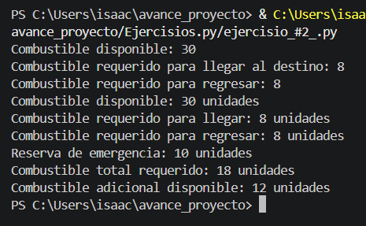

Ejercicio 3
Nombre | Tipo de dato | Descripción | Categoría
oxigeno_disponible | Entero | Cantidad de oxígeno que posee la nave. | Entrada
oxigeno_requerido | Entero | Cantidad de oxígeno que necesita la misión. | Entrada
provisiones_disponibles | Entero | Cantidad de provisiones que posee la nave. | Entrada
provisiones_requeridas | Entero | Cantidad de provisiones que necesita la misión. | Entrada

ID | Ejercicio | Escenario | Datos de entrada | Resultado esperado | Resultado obtenido | Estado | Captura
CP-07 | Ejercicio 3 | Oxígeno y provisiones suficientes | oxígeno disponible.=40 oxígeno requerido.=35 provisiones disponible.=20 provisiones requerido.=18 | Muestra: "La nave posee recursos suficientes para la tripulación." | Igual al esperado | Aprobado | 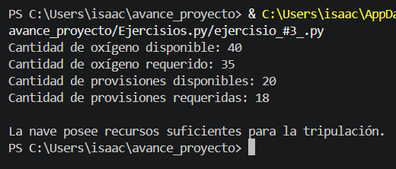
CP-08 | Ejercicio 3 | Caso límite: recursos exactamente iguales a lo requerido | oxígeno disponibles.=35 oxígeno requeridos.=35 provisiones disponibles.=18 provisiones requeridos.=18 | Muestra: "La nave posee recursos suficientes para la tripulación." | Igual al esperado | Aprobado | 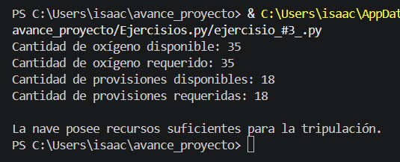
CP-09 | Ejercicio 3 | Se cambia el condicional del oxigeno a solo > en ves de >= | oxígeno disponibles.=30 oxígeno requeridos.=30 provisiones disponibles.=20 provisiones requeridos.=18 | Muestra: "La nave no posee recursos suficientes para la tripulación" | Al no establecer el mayor o igual el sistema detecta que la cantidad disponible no es suficiente para sostentar la cantidad requerida | Fallido | 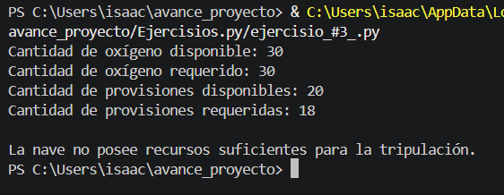

Ejercicio 4
Nombre | Tipo de dato | Descripción | Categoría
RESERVA_COMBUSTIBLE | Entero | La cantidad de combustible extra que debería haber después del viaje | Constante
combustible_disponible | Entero | Combustible que posee la nave. | Entrada
combustible_ida | Entero | Combustible requerido para llegar al destino. | Entrada
combustible_regreso | Entero | Combustible requerido para regresar. | Entrada
oxigeno_disponible | Entero | Oxígeno que posee la nave. | Entrada
oxigeno_requerido | Entero | Oxígeno que necesita la misión. | Entrada
energia_disponible | Entero | Energía que posee la nave. | Entrada
energia_requerida | Entero | Energía que necesita la misión. | Entrada
provisiones_disponibles | integer | Provisiones que posee la nave. | Entrada
provisiones_requeridas | Entero | Provisiones que necesita la misión. | Entrada
combustible_total | Entero | Combustible total requerido | Intermedia

ID | Ejercicio | Escenario | Datos de entrada | Resultado esperado | Resultado obtenido | Estado | Capturas
CP-10 | Ejercicio 4 | Todos los recursos suficientes | combustible disponible.=100 combustible_ida=40 combustible_regreso=40 oxígeno_disponible/requerido=40/35 energía_disponible/requerido=40/35 provisiones_disponible/requerido=20/18 | Muestra: "Lanzamiento autorizado." | Igual al esperado | Aprobado | 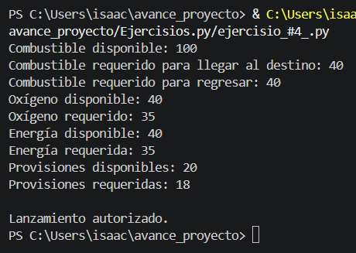
CP-11 | Ejercicio 4 | Combustible solo para la ida | combustible disponible.=45 combustible_ida=40 combustible_regreso=40 oxígeno_disponible/requerido=40/35 energía_disponible/requerido=40/35 provisiones_disponible/requerido=20/18 | Muestra: "Lanzamiento no autorizado. La misión debe ser revisada." | Igual al esperado | Aprobado | 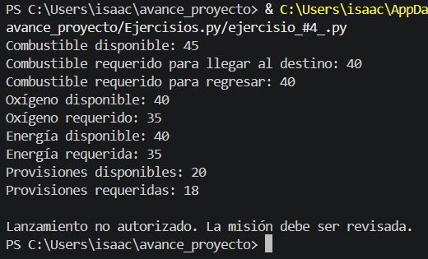
CP-12 | Ejercicio 4 | Se cambia el oxigeno_disponible >= oxigeno_requerido por oxigeno_disponible == oxigeno_requerido | combustible disponible.=95 combustible_ida=40 combustible_regreso=40 oxígeno_disponible/requerido=40/35 energía_disponible/requerido=50/35 provisiones_disponible/requerido=30/20 | Muestra: "Lanzamiento autorizado." | Al eliminar el >= en el condicional del oxigeno el sistema solo va a aceptar la misma cantidad que requiere de modo que aunque hayan recursos sobrantes no la vaya a autorizar | Fallido | 